1 numara
Numune Adı | TAS(mmol/L) | TOS (µmol/L) | OSI | NOT
HADİCE KOLAĞASI | 2.22 | 9.57 | 0.431 | hemolizli
PINAR ÇAKAN | 1.61 | 4.44 | 0.276 |  | Bu çalışmada "Relassay" marka kitler kullanılmıştır.
BEDİA BİNNUR ALTUN | 2.15 | 4.54 | 0.211 |  | Kullanılan cihaz: Mindray marka BS400 model tam otomatik biyokimya cihazı
ELİF ÇINAR | 2.19 | 3.48 | 0.159 |  | TAS: Total Antioxidant Status
KAMİLE DEMİR | 2.13 | 5.72 | 0.269 |  | TOS: Total Oxidant Status
MÜZEYYEN KIRMIZITAŞ | 1.9 | 2.92 | 0.154 | lipemi | OSI: Oxidative Stress Index
MUNA SALIM AMEEN ALZAALİ | 1.73 | 3.14 | 0.182
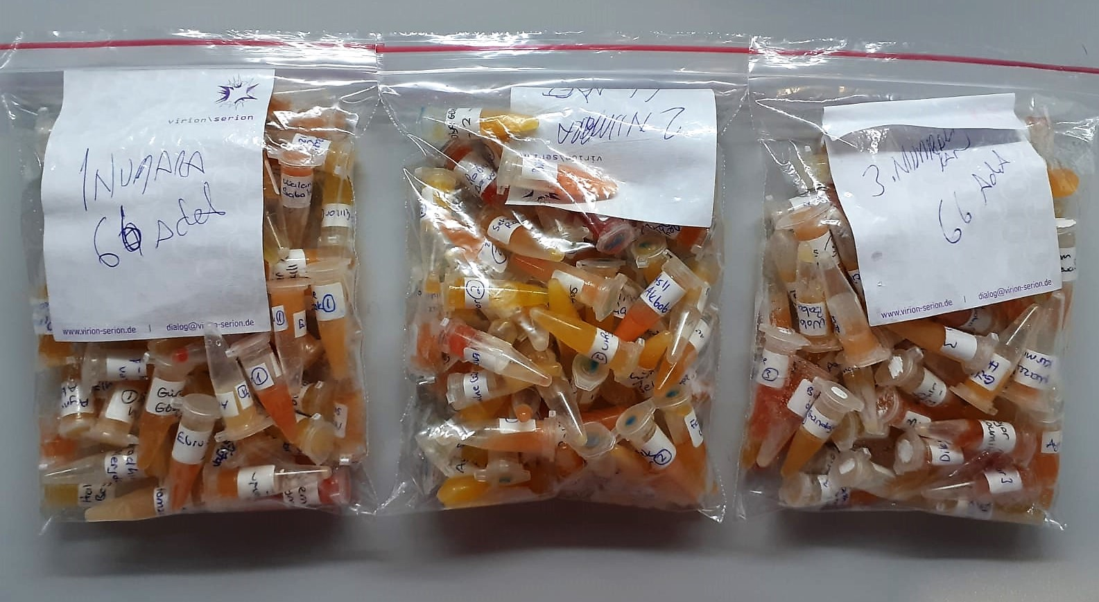
NAFİYE GÜMÜŞSU | 1.44 | 2.69 | 0.187
FATIMA KEŞTEAR | 1.96 | 3.83 | 0.195
INAS ELHAMMADE | 1.74 | 5.6 | 0.322
YASEMİN ATALAY | 1.91 | 4.77 | 0.250
GEYDA ELASMAN | 1.85 | 4.33 | 0.234
LATİFE ÖZTÜRK | 1.76 | 2.86 | 0.163
SELMA KUNAR | 1.9 | 4.69 | 0.247
NESRİN ALSELİM | 1.66 | 5.68 | 0.342
MERVE KAZAK | 2.1 | 3.99 | 0.190
HÜLYA GÜNEY | 1.97 | 3.48 | 0.177
NUR FAKILI | 2.12 | 4.65 | 0.219
ZEYNEP DERMAN | 1.9 | 6.49 | 0.342
ZEYNEP SABAN | 1.97 | 4.13 | 0.210
GÜRCÜ GÖKDAŞ | 2 | 7.56 | 0.378 | lipemi
ASLI AKBABA | 2.2 | 4.16 | 0.189
BİRSEN ÖZSOY | 1.87 | 5.96 | 0.319
ROJİN KOPAN | 2.11 | 4.6 | 0.218
FADHILA MERDJA | 1.55 | 3.61 | 0.233
KÜBRANUR TABAK | 2.56 | 3.95 | 0.154
DEMET TEKELİ | 1.83 | 5.83 | 0.319 | hemolizli
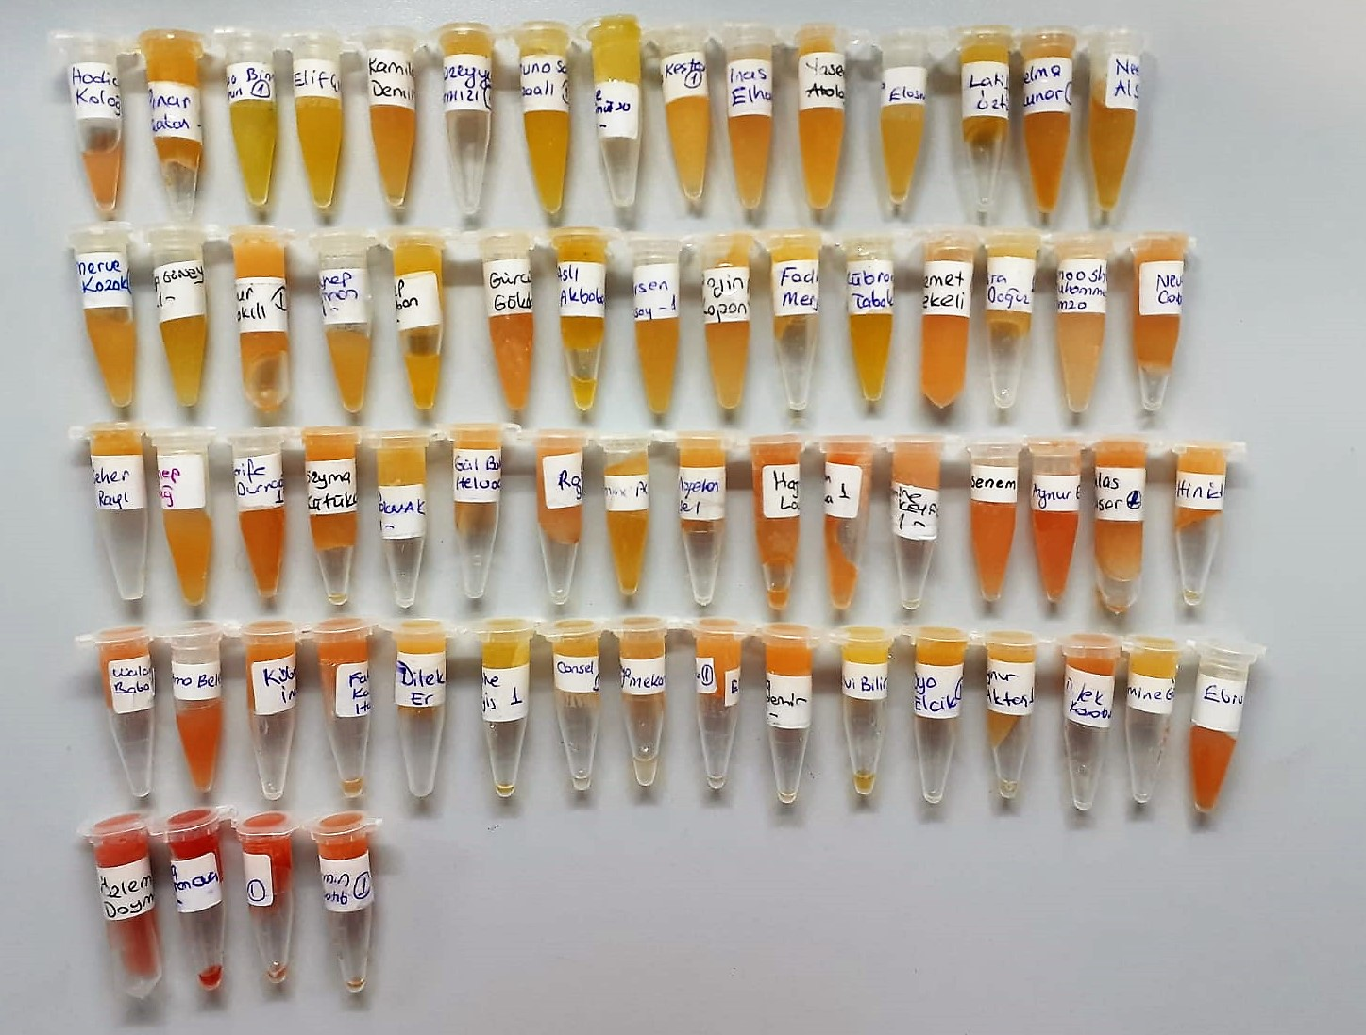
ESRA DOĞUZ | 2.03 | 4.49 | 0.221 | lipemi
AMOOSH MOHAMMED ALİ HAİDER HAMZA | 1.89 | 4.66 | 0.247
NEVAL CABİR | 2 | 5.4 | 0.270
SEHER RAYI | 1.84 | 4.15 | 0.226
ZEYNEP DAĞ | 1.76 | 5.24 | 0.298
ŞERİFE DURNAOĞLU | 2.08 | 8.88 | 0.427 | hemolizli
ŞEYMANUR KÜTÜKÇÜ | 2.15 | 5.5 | 0.256
AYSUN TOKMAK | 1.98 | 5.45 | 0.275
GÜLBAHAR HELVACI | 2.08 | 5 | 0.240
RABİA BAYAR | 2.17 | 7.08 | 0.326 | hemolizli
EMİNE ACISU | 1.59 | 4.54 | 0.286
NAGEHAN SEL | 1.99 | 4.87 | 0.245
HAJAR LOUMITE | 2.3 | 7.94 | 0.345 | hemolizli
ALGERİM MOKEEVA | 1.94 | 9.21 | 0.475 | hemolizli
EMİNE KEYFO | 1.7 | 8 | 0.471
SENEM ÇOMAKÇI | 2.5 | 8.95 | 0.358 | hemolizli
AYNUR EYİN | 1.99 | 12.56 | 0.631 | hemolizli
İHLAS BİŞER | 1.61 | 7.35 | 0.457
HINID BARHO | 1.93 | 5.95 | 0.308
WALENTİNA BABACARKHİL | 1.92 | 9.49 | 0.494 | hemolizli
FATMA BELER | 2.07 | 13.97 | 0.675 | hemolizli
KÜBRA İMRE | 1.84 | 6.79 | 0.369
FATUMA KAREEM HAYDER | 1.66 | 9.92 | 0.598 | hemolizli
DİLEK ER | 2.05 | 4.2 | 0.205
HALİME BEYİS | 1.57 | 3.33 | 0.212
CANSEL GÜNDOĞAN | 1.94 | 5.53 | 0.285
SAFİYE MEKANOĞLU | 1.89 | 4.39 | 0.232
ELİF KÖSEOĞLU | 1.54 | 3.82 | 0.248 | hemolizli
SEVDA AYDEMİR | 1.64 | 6.71 | 0.409 | hemolizli
SELVİ BİLİR | 1.86 | 3.02 | 0.162
OYA ELCİK | 1.62 | 4.38 | 0.270
AYNUR AKTAŞ | 1.76 | 5.02 | 0.285 | lipemi
DİLEK KARABULUT | 1.97 | 8.7 | 0.442 | hemolizli
AMİNE GÜRBÜZ | 1.82 | 4.82 | 0.265
EBRU SÖNMEZ | 1.7 | 10.73 | 0.631 | hemolizli
ÖZLEM DOYMAZ | 1.84 | 22.95 | 1.247 | yüksek hemolizli
AMINA SULEYMANOVA | 2.69 | 47.1 | 1.751 | yüksek hemolizli
FATMA KİLDİO | 2.26 | 24.03 | 1.063 | yüksek hemolizli
NARMIN ALKHATIB | 2 | 15.12 | 0.756 | yüksek hemolizli

2 numara
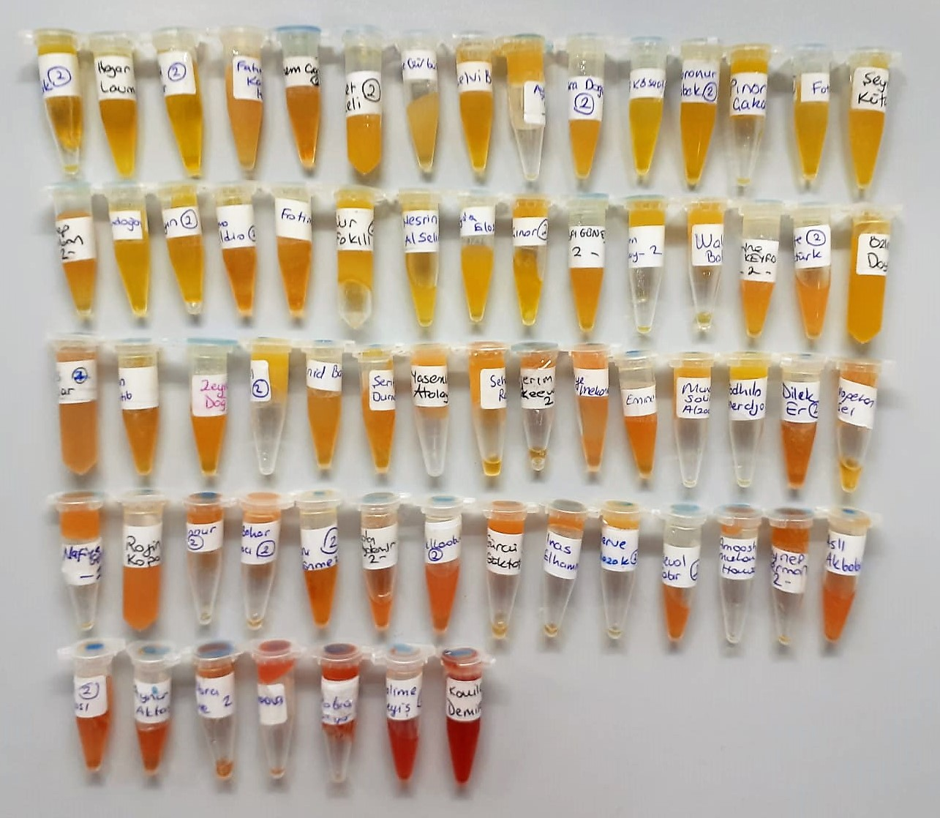
Numune Adı | TAS(mmol/L) | TOS (µmol/L) | OSI | NOT
OYA ELCİK | 1.88 | 1.49 | 0.079
HAJAR LOUMITE | 3.39 | 6.11 | 0.180
SELMA KUNAR | 2.49 | 1.98 | 0.080
FATUMA KAREEM HAYDER | 2.02 | 5.22 | 0.258
SENEM ÇOMAKÇI | 2.8 | 6.04 | 0.216
DEMET TEKELİ | 1.91 | 4.59 | 0.240
AMİNE GÜRBÜZ | 2 | 4.92 | 0.246
SELVİ BİLİR | 2.82 | 4.33 | 0.154
AYSUN TOKMAK | 2.03 | 4.47 | 0.220
ESRA DOĞUZ | 2.17 | 5.66 | 0.261
ELİF KÖSEOĞLU | 1.84 | 0.89 | 0.048
KÜBRANUR TABAK | 2.64 | 3.23 | 0.122
PINAR ÇAKAN | 2.11 | 1.88 | 0.089
FATMA BELER | 2.67 | 2.61 | 0.098
ŞEYMANUR KÜTÜKÇÜ | 2.21 | 2.6 | 0.118
ZEYNEP SABAN | 1.93 | 4.58 | 0.237
CANSEL GÜNDOĞAN | 2.63 | 2.23 | 0.085
AYNUR EYİN | 2.59 | 3.57 | 0.138
FATMA KİLDİO | 2.59 | 8.04 | 0.310
FATIMA KEŞTEAR | 2.3 | 5.47 | 0.238
NUR FAKILI | 2.64 | 2.71 | 0.103
NESRİN ALSELİM | 1.76 | 2.35 | 0.134
GEYDA ELASMAN | 2.07 | 3.89 | 0.188
ELİF ÇINAR | 2.73 | 2.73 | 0.100
HÜLYA GÜNEY | 2.07 | 5.55 | 0.268
BİRSEN ÖZSOY | 2 | 3.76 | 0.188
WALENTİNA BABACARKHİL | 2.35 | 5.53 | 0.235
EMİNE KEYFO | 1.86 | 6.52 | 0.351
LATİFE ÖZTÜRK | 2.25 | 7.05 | 0.313
ÖZLEM DOYMAZ | 2.52 | 2.78 | 0.110
İHLAS BİŞER | 2.23 | 9.12 | 0.409 | hemolizli
NARMIN ALKHATIB | 2.37 | 7.5 | 0.316
ZEYNEP DAĞ | 2.1 | 7.28 | 0.347
MÜZEYYEN KIRMIZITAŞ | 2.71 | 2.48 | 0.092
HINID BARHO | 3.45 | 5.99 | 0.174 | hemolizli
ŞERİFE DURNAOĞLU | 2.44 | 7.95 | 0.326
YASEMİN ATALAY | 1.93 | 6 | 0.311
SEHER RAYI | 2 | 4.27 | 0.213
ALGERİM MOKEEVA | 2.2 | 9.4 | 0.427 | hemolizli
SAFİYE MEKANOĞLU | 2.03 | 12.02 | 0.592 | hemolizli
EMİNE ACISU | 2 | 11.37 | 0.569
MUNA SALIM AMEEN ALZAALİ | 1.91 | 4.8 | 0.251
FADHILA MERDJA | 1.78 | 2.83 | 0.159
DİLEK ER | 2.69 | 13.88 | 0.516 | hemolizli
NAGEHAN SEL | 2.11 | 8.68 | 0.411
NAFİYE GÜMÜŞSU | 2.12 | 14.79 | 0.698 | hemolizli
ROJİN KOPAN | 2.18 | 15.22 | 0.698 | hemolizli
BEDİA BİNNUR ALTUN | 2.7 | 14.31 | 0.530 | hemolizli
GÜLBAHAR HELVACI | 2.02 | 9.92 | 0.491 | hemolizli
EBRU SÖNMEZ | 2.27 | 10.96 | 0.483 | hemolizli
SEVDA AYDEMİR | 2.08 | 24.48 | 1.177 | hemolizli
DİLEK KARABULUT | 2.03 | 19.26 | 0.949 | hemolizli
GÜRCÜ GÖKDAŞ | 2.25 | 12.92 | 0.574 | hemolizli
INAS ELHAMMADE | 2.16 | 14.93 | 0.691 | hemolizli
MERVE KAZAK | 2.08 | 4.62 | 0.222
NEVAL CABİR | 2.24 | 15.82 | 0.706 | hemolizli
AMOOSH MOHAMMED ALİ HAİDER HAMZA | 2.17 | 17.58 | 0.810
ZEYNEP DERMAN | 2.31 | 9.58 | 0.415
ASLI AKBABA | 2.33 | 20.66 | 0.887 | hemolizli
HADİCE KOLAĞASI | 3.22 | 22.14 | 0.688 | yüksek hemolizli
AYNUR AKTAŞ | 2.17 | 26.24 | 1.209 | yüksek hemolizli
KÜBRA İMRE | 2.34 | 27.91 | 1.193 | yüksek hemolizli
AMINA SULEYMANOVA | 2.41 | 34.16 | 1.417 | yüksek hemolizli
RABİA BAYAR | 2.58 | 30.59 | 1.186 | yüksek hemolizli
HALİME BEYİS | 2.31 | 57.11 | 2.472 | yüksek hemolizli
KAMİLE DEMİR | 3.27 | 82.92 | 2.536 | yüksek hemolizli

3 numara
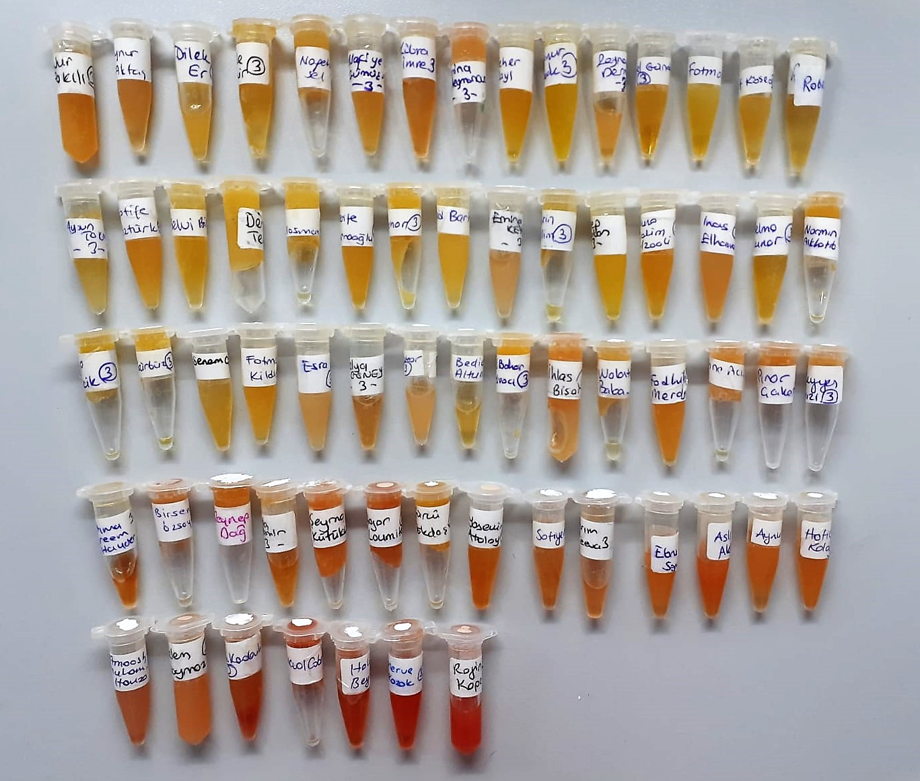
Numune Adı | TAS(mmol/L) | TOS (µmol/L) | OSI | NOT
NUR FAKILI | 1.99 | 4.6 | 0.231
AYNUR AKTAŞ | 2 | 7.01 | 0.351
DİLEK ER | 2.14 | 4.53 | 0.212
KAMİLE DEMİR | 2.18 | 2.08 | 0.095
NAGEHAN SEL | 1.98 | 4.02 | 0.203
NAFİYE GÜMÜŞSU | 1.72 | 5.38 | 0.313
KÜBRA İMRE | 2 | 6.22 | 0.311
AMINA SULEYMANOVA | 2.07 | 6.64 | 0.321
SEHER RAYI | 1.8 | 3.55 | 0.197
KÜBRANUR TABAK | 2.34 | 3.25 | 0.139
ZEYNEP DERMAN | 1.9 | 7.28 | 0.383
CANSEL GÜNDOĞAN | 2.09 | 5.48 | 0.262
FATMA BELER | 1.99 | 3.25 | 0.163
ELİF KÖSEOĞLU | 1.7 | 2.3 | 0.135
RABİA BAYAR | 2.02 | 3.92 | 0.194
AYSUN TOKMAK | 2.17 | 3.84 | 0.177
LATİFE ÖZTÜRK | 2.21 | 5.17 | 0.234
SELVİ BİLİR | 2.92 | 4.88 | 0.167
DEMET TEKELİ | 1.99 | 3.55 | 0.178
GEYDA ELASMAN | 2.19 | 4.6 | 0.210
ŞERİFE DURNAOĞLU | 2.3 | 6.55 | 0.285
ELİF ÇINAR | 2.22 | 3.17 | 0.143
HINID BARHO | 2.03 | 4.04 | 0.199
EMİNE KEYFO | 1.65 | 5.81 | 0.352
NESRİN ALSELİM | 1.66 | 3.98 | 0.240
ZEYNEP SABAN | 1.85 | 2.98 | 0.161
MUNA SALIM AMEEN ALZAALİ | 2.25 | 7.08 | 0.315
INAS ELHAMMADE | 2.28 | 9.98 | 0.438 | lipemi
SELMA KUNAR | 2.5 | 5.35 | 0.214
NARMIN ALKHATIB | 1.98 | 5.41 | 0.273
OYA ELCİK | 2.18 | 4.42 | 0.203
AMİNE GÜRBÜZ | 2.06 | 4.13 | 0.200
SENEM ÇOMAKÇI | 3.43 | 5.41 | 0.158
FATMA KİLDİO | 2.43 | 3.29 | 0.135
ESRA DOĞUZ | 1.95 | 5.18 | 0.266 | lipemi
HÜLYA GÜNEY | 2.03 | 6.46 | 0.318
FATIMA KEŞTEAR | 1.8 | 6.26 | 0.348
BEDİA BİNNUR ALTUN | 2.19 | 6.27 | 0.286
GÜLBAHAR HELVACI | 2.16 | 5.57 | 0.258
İHLAS BİŞER | 1.86 | 7.75 | 0.417
WALENTİNA BABACARKHİL | 2.31 | 5.1 | 0.221
FADHILA MERDJA | 1.9 | 6.15 | 0.324
EMİNE ACISU | 1.77 | 5.96 | 0.337
PINAR ÇAKAN | 1.73 | 7.03 | 0.406
MÜZEYYEN KIRMIZITAŞ | 2.23 | 5.79 | 0.260
FATUMA KAREEM HAYDER | 2.27 | 19.47 | 0.858 | hemolizli
BİRSEN ÖZSOY | 1.75 | 8.03 | 0.459
ZEYNEP DAĞ | 1.79 | 6.16 | 0.344
SEVDA AYDEMİR | 1.94 | 7.17 | 0.370
ŞEYMANUR KÜTÜKÇÜ | 2.19 | 8.57 | 0.391
HAJAR LOUMITE | 2.37 | 10.58 | 0.446 | hemolizli
GÜRCÜ GÖKDAŞ | 2.36 | 5.48 | 0.232
YASEMİN ATALAY | 2.29 | 10.5 | 0.459 | hemolizli
SAFİYE MEKANOĞLU | 2.48 | 9.12 | 0.368
ALGERİM MOKEEVA | 1.99 | 10.57 | 0.531 | hemolizli
EBRU SÖNMEZ | 1.91 | 7.74 | 0.405 | hemolizli
ASLI AKBABA | 2.18 | 11.91 | 0.546 | hemolizli
AYNUR EYİN | 1.95 | 8.15 | 0.418 | lipemi
HADİCE KOLAĞASI | 2.88 | 10.72 | 0.372 | hemolizli
AMOOSH MOHAMMED ALİ HAİDER HAMZA | 2.14 | 12.21 | 0.571 | hemolizli
ÖZLEM DOYMAZ | 1.74 | 8.47 | 0.487 | lipemi
DİLEK KARABULUT | 1.99 | 11.52 | 0.579 | hemolizli
NEVAL CABİR | 2.04 | 11.47 | 0.562 | hemolizli
HALİME BEYİS | 1.99 | 16.67 | 0.838 | yüksek hemolizli
MERVE KAZAK | 2.46 | 21.57 | 0.877 | yüksek hemolizli
ROJİN KOPAN | 2.31 | 24.88 | 1.077 | yüksek hemolizli

